상품제안서
25절 퍼스널 플래너 | 상품코드: F14680

 |  |  |  |  |  |  | 02-412-0044 | www.easy1.co.kr
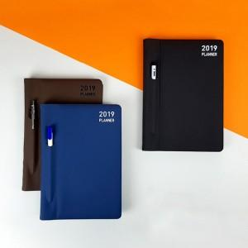

【상세/제작정보】 | * SIZE : 143*219mm *224page * Cover: FSC 인증받은 최고급 이태리산 수입지 * Page quality : 내지 - 80g 미색 모조 * Contents : 연간,월간,줄노트

【인쇄/포장옵션】 | 불박 / 비규격미포장

【공급단가】 | 수량 | 100~ | 300~ | 500~ | 1,000~ | 2,000~
*VAT별도 | 단가 | 7,840원 | 7,560원 | 7,280원 | 7,000원 | 6,720원

【상품 URL】 | https://easy1.co.kr:443/src/goods_detail.php?gdno=14680

